1.ChonCheDoDauThuong_SRS
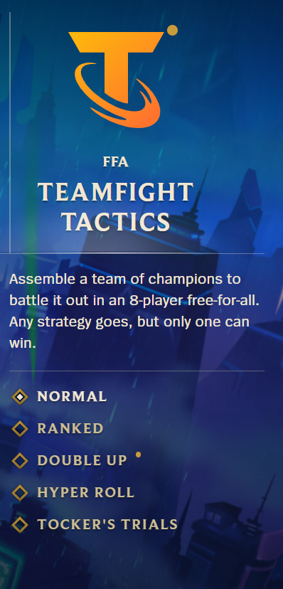
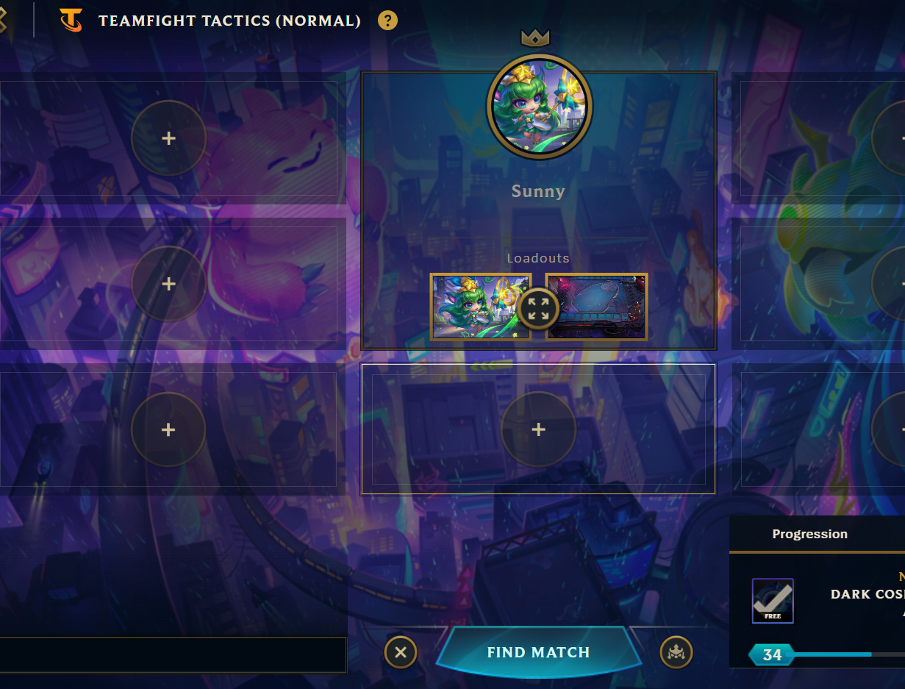

Chế độ chơi(có thể thay đổi chế độ chơi tại đây bao gồm: Hướng dẫn, đánh thường, Xếp Hạng)
Đây là màn hình chờ trong game Đấu Trường Chân Lý khi chuẩn bị vào trận:
Bạn đang ở chế độ chơi thường (Normal).
Nhân vật chính tên Sunny với Linh Thú và sàn đấu đã chọn.
Có thể mời bạn bè vào các ô có dấu “+”.
Nhấn nút “Find Match” để bắt đầu tìm trận.
Góc phải là tiến trình nhận phần thưởng cấp độ.

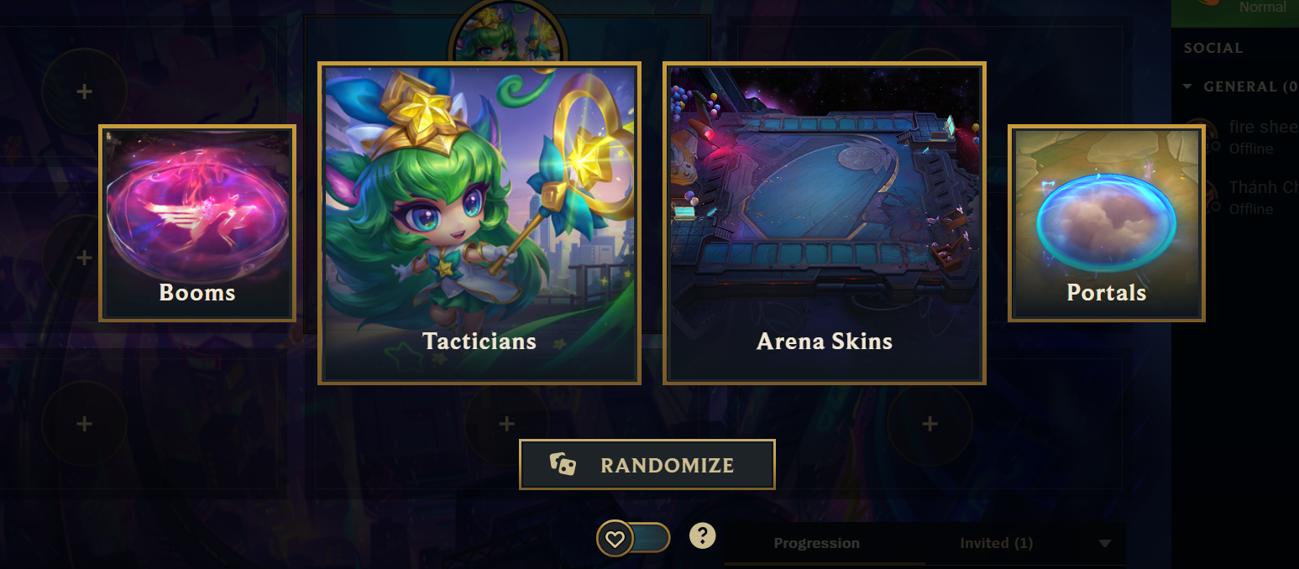
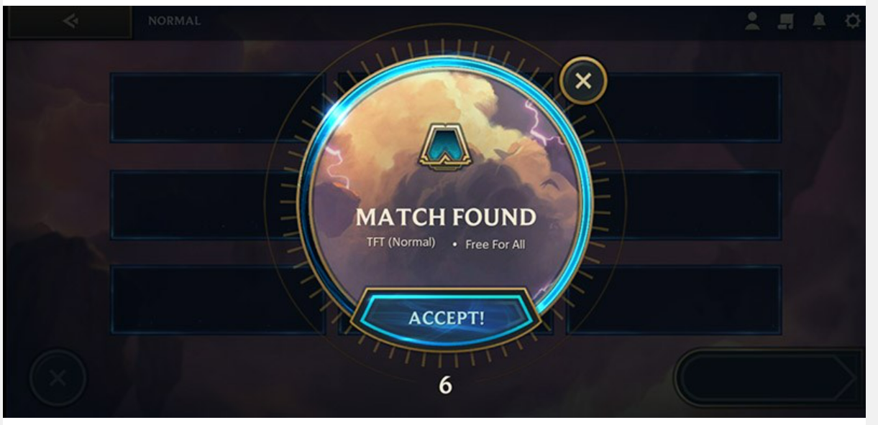

Đây là màn hình khi tìm thấy trận trong Đấu Trường Chân Lý (TFT). Bạn cần bấm “ACCEPT!” để chấp nhận vào trận đấu. Nếu không bấm kịp, bạn sẽ bị loại khỏi hàng chờ.

Đây là giao diện chọn ngoại trang trong Đấu Trường Chân Lý:
Booms: Hiệu ứng khi tấn công.
Tacticians: Linh Thú điều khiển trận đấu.
Arena Skins: Giao diện sàn đấu.
Portals: Cổng dịch chuyển đầu trận.
Nút Randomize dùng để chọn ngẫu nhiên tất cả.

2.SapXepDoiHinh_SRS
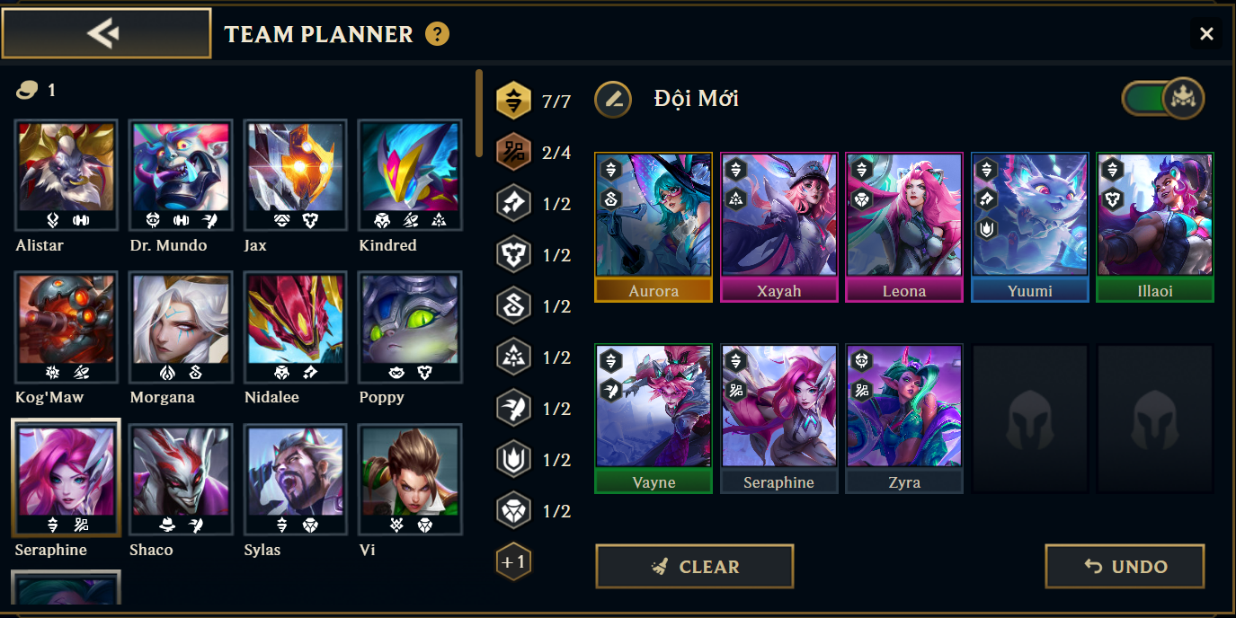

1. Mục tiêu
Cho phép người chơi xây dựng, thử nghiệm và lên kế hoạch đội hình trước khi vào trận đấu. Hỗ trợ người chơi kiểm tra tộc – hệ đã kích hoạt, phối hợp kỹ năng và chiến lược đội hình.
2.Luồng hoạt động cơ bản
Người dùng truy cập màn hình Team Planner.
Chọn tướng từ danh sách và đưa vào đội hình.
Quan sát thông tin tộc – hệ và điều chỉnh sao cho tối ưu.
Đặt tên đội hình và lưu nếu cần (nếu có chức năng nâng cao).
Có thể bấm Clear hoặc Undo để thay đổi.

3.GhepTrangBi_SRS
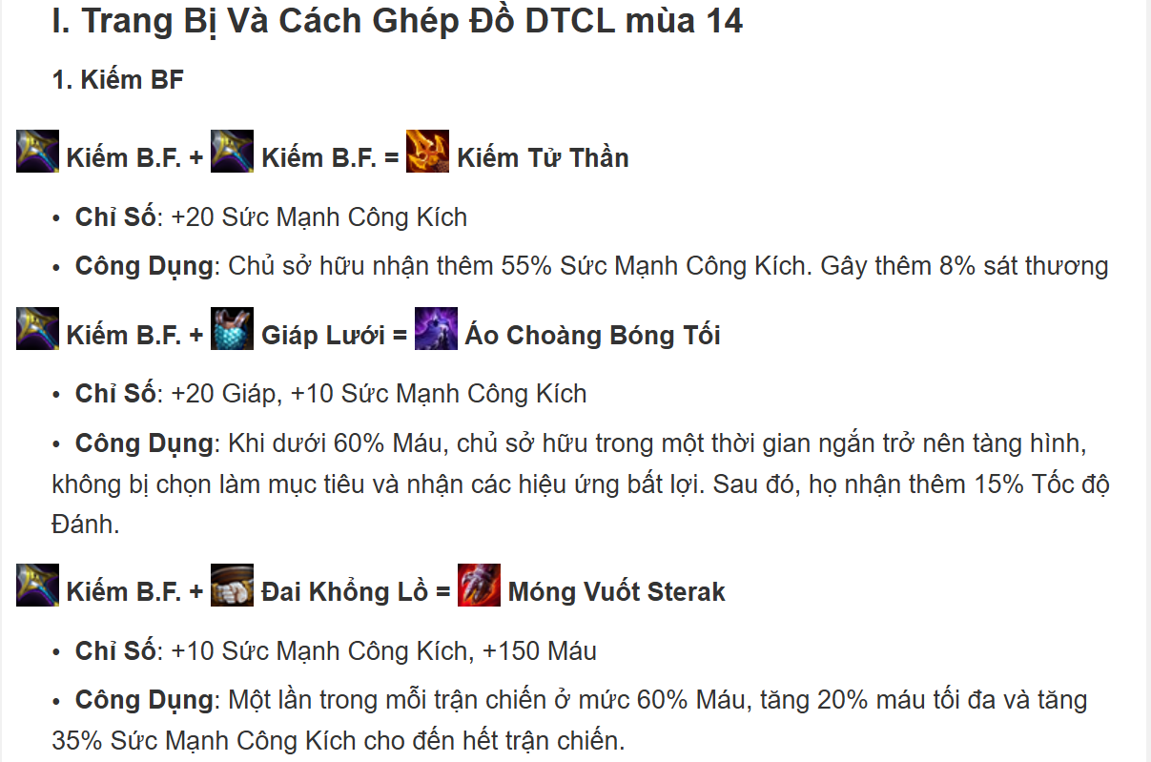

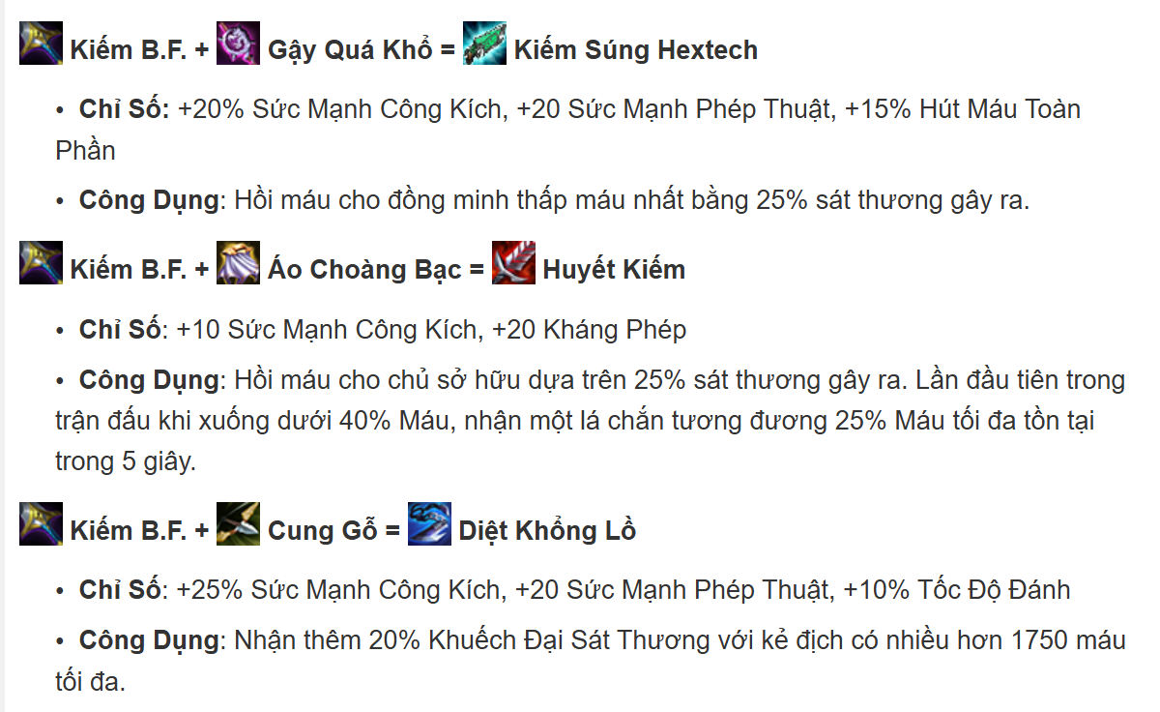

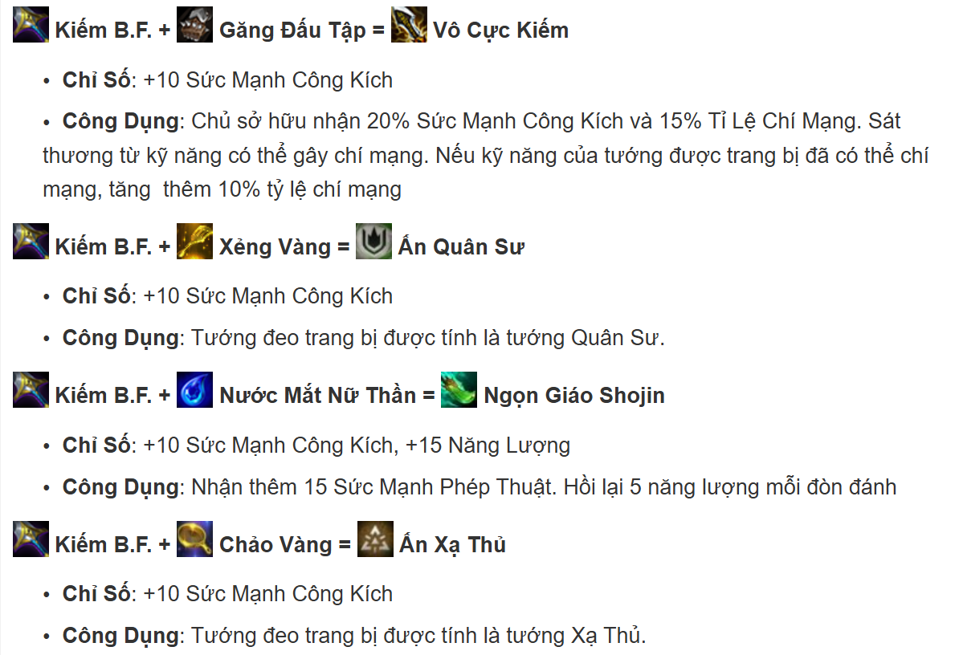

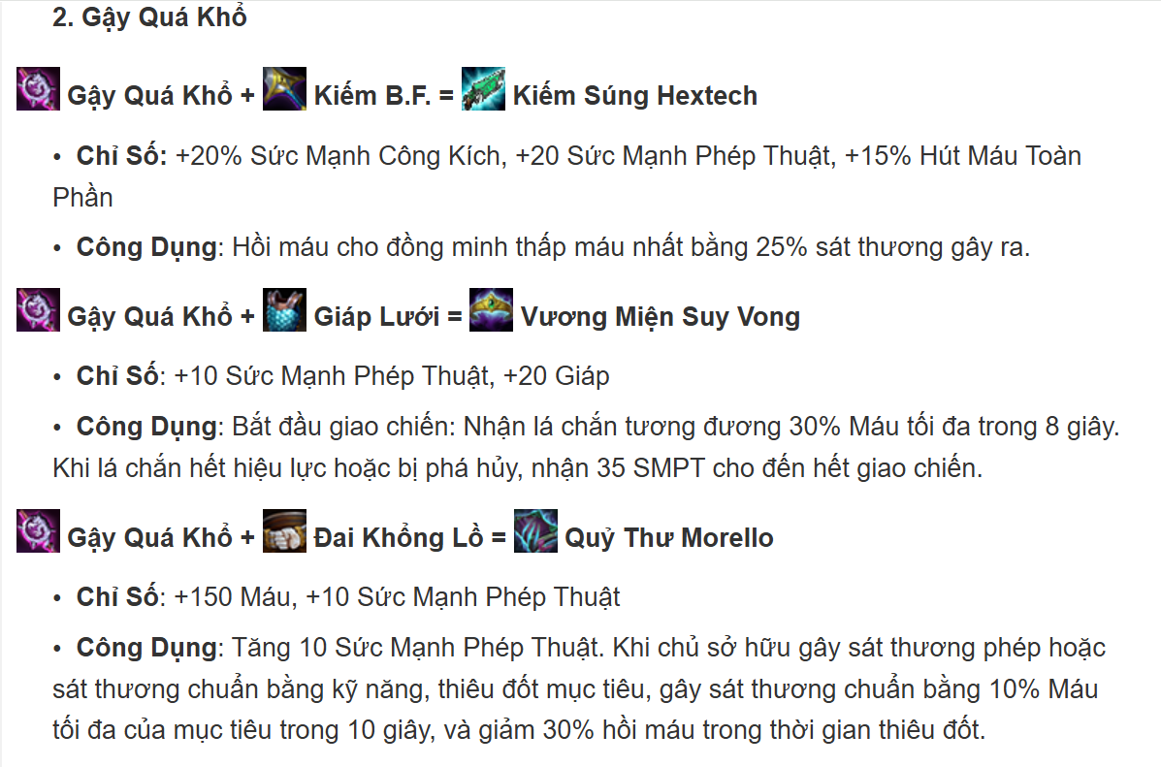

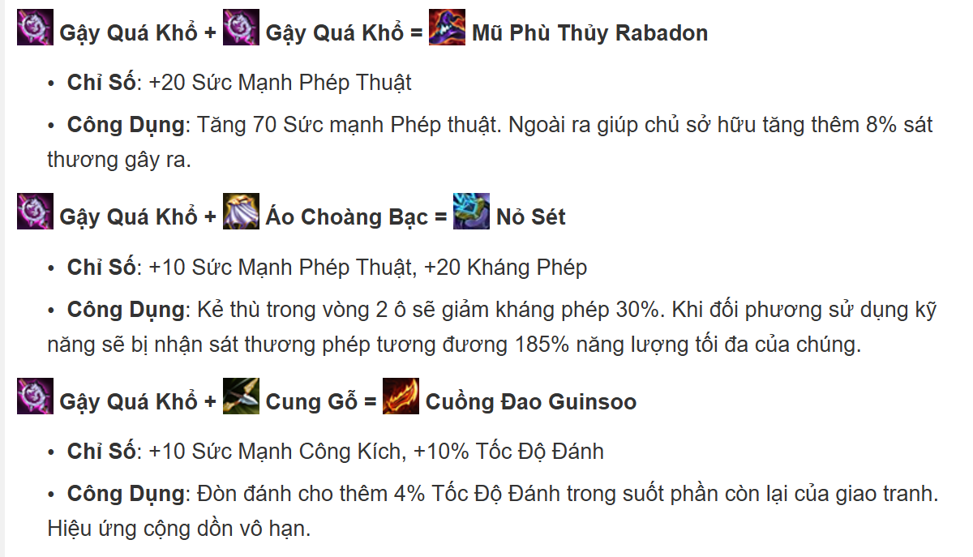

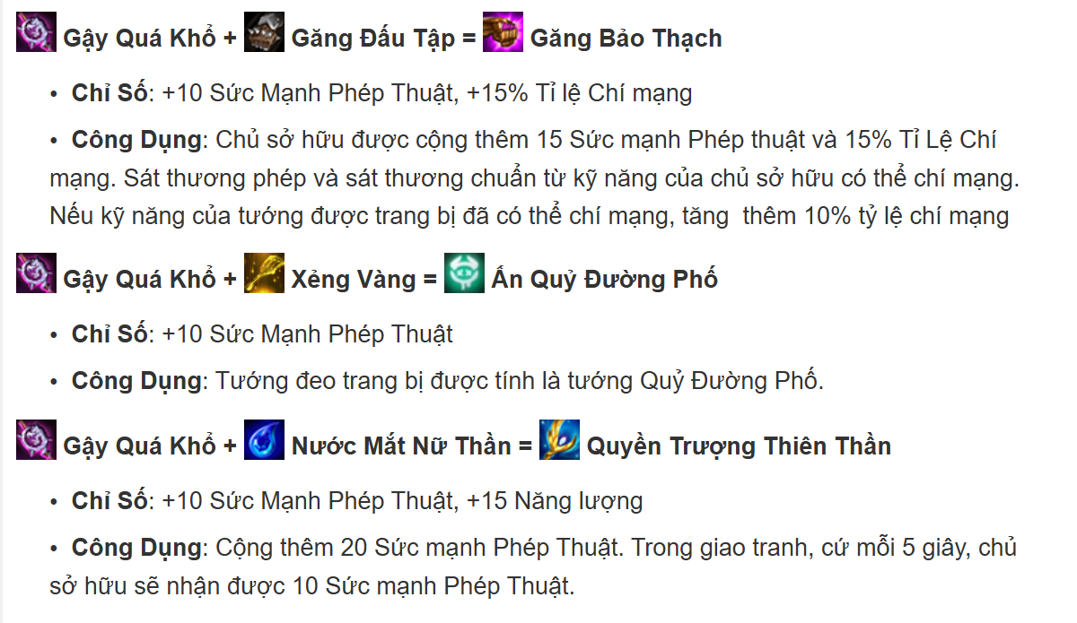

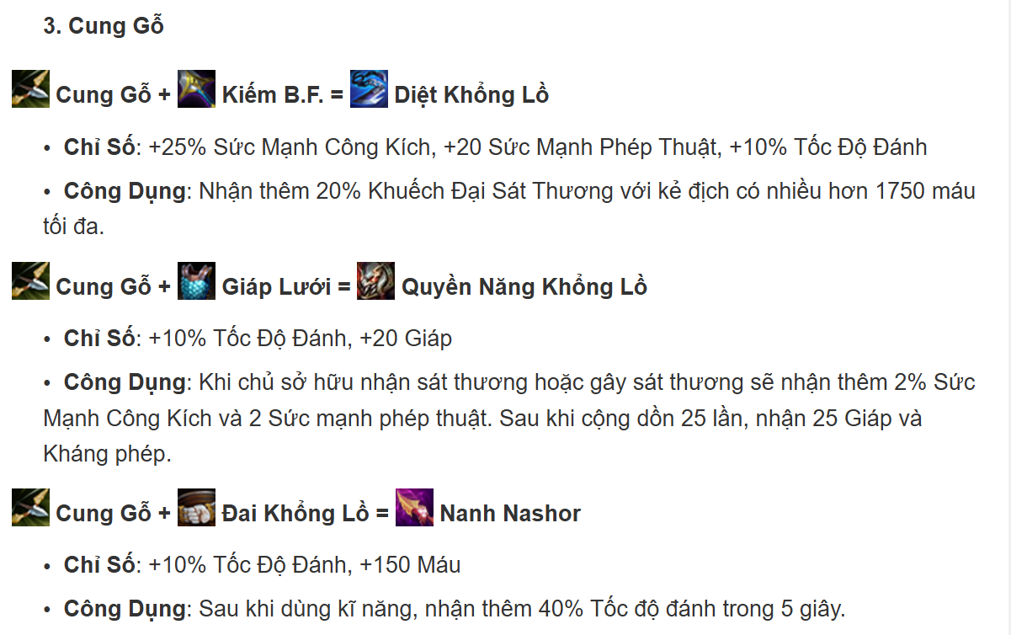

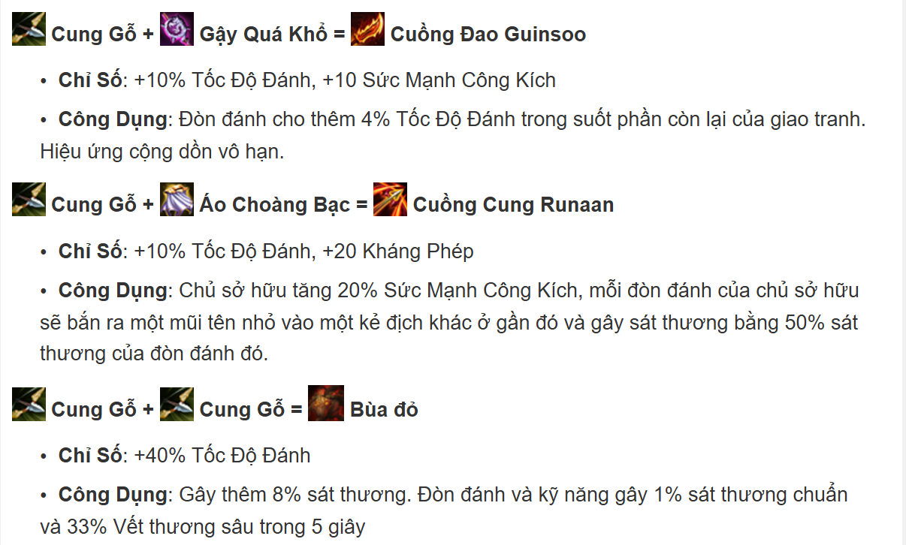

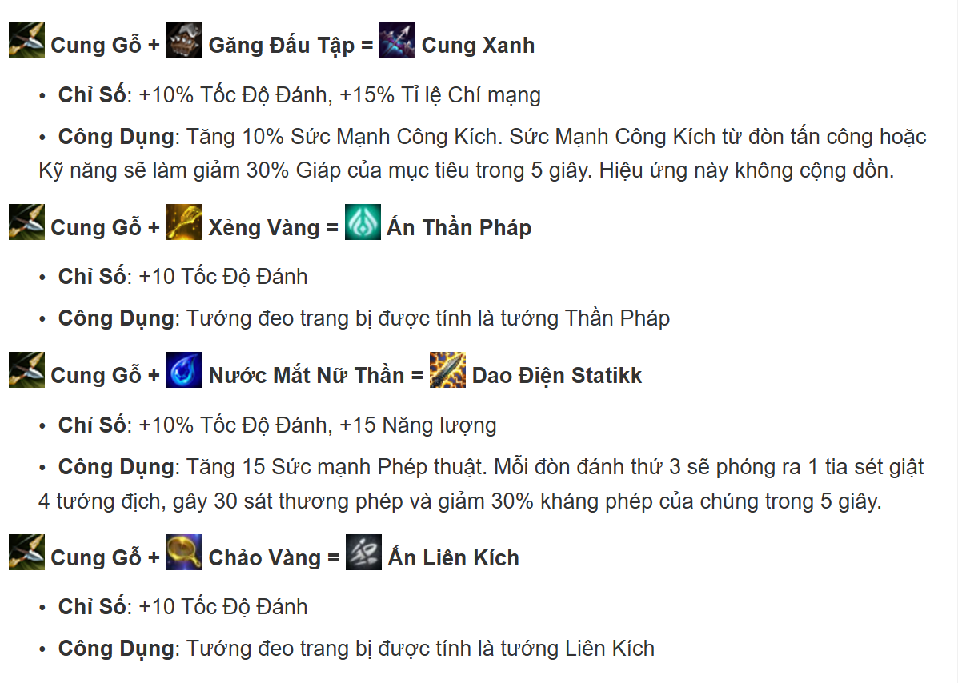

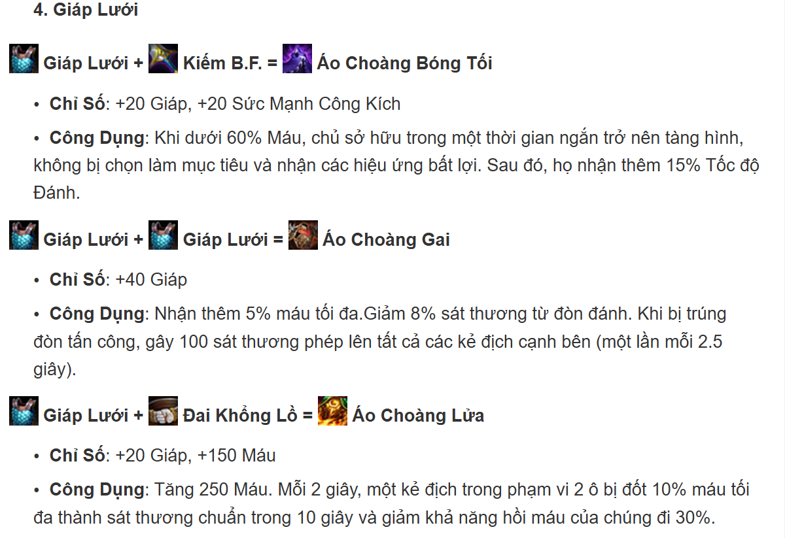

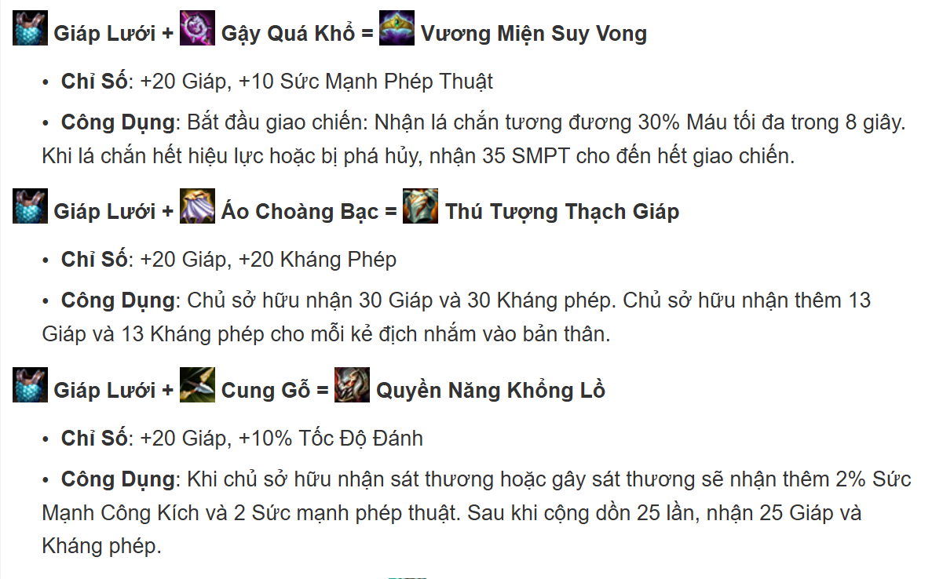

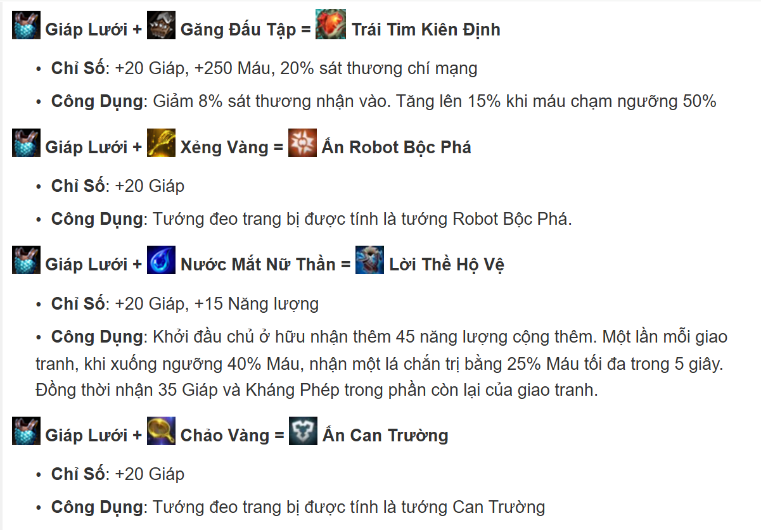

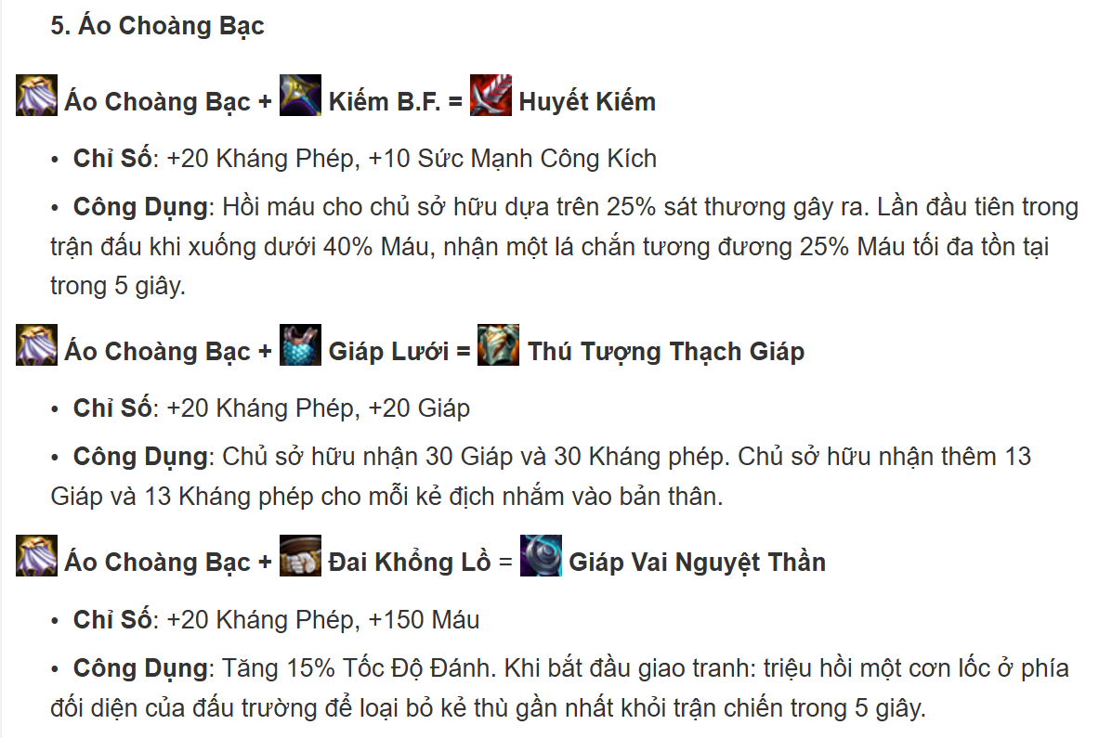

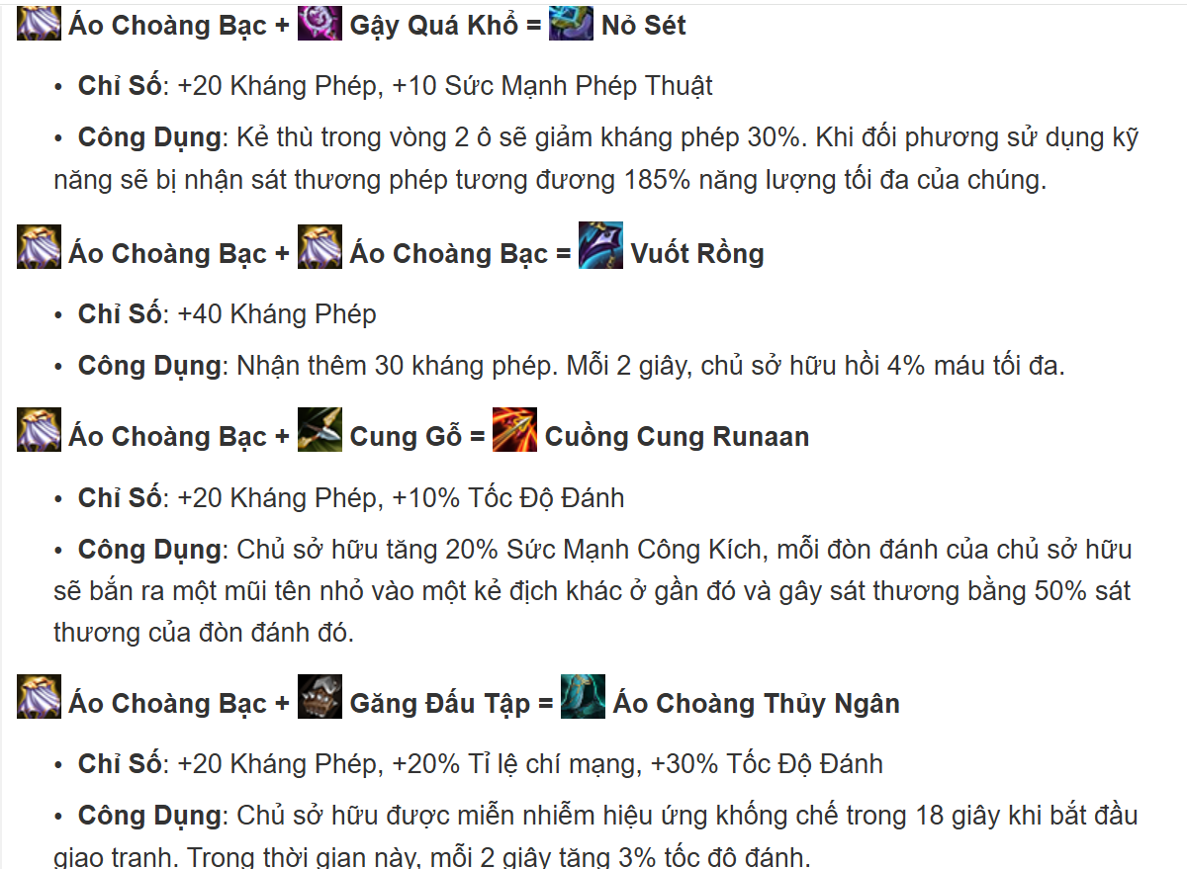

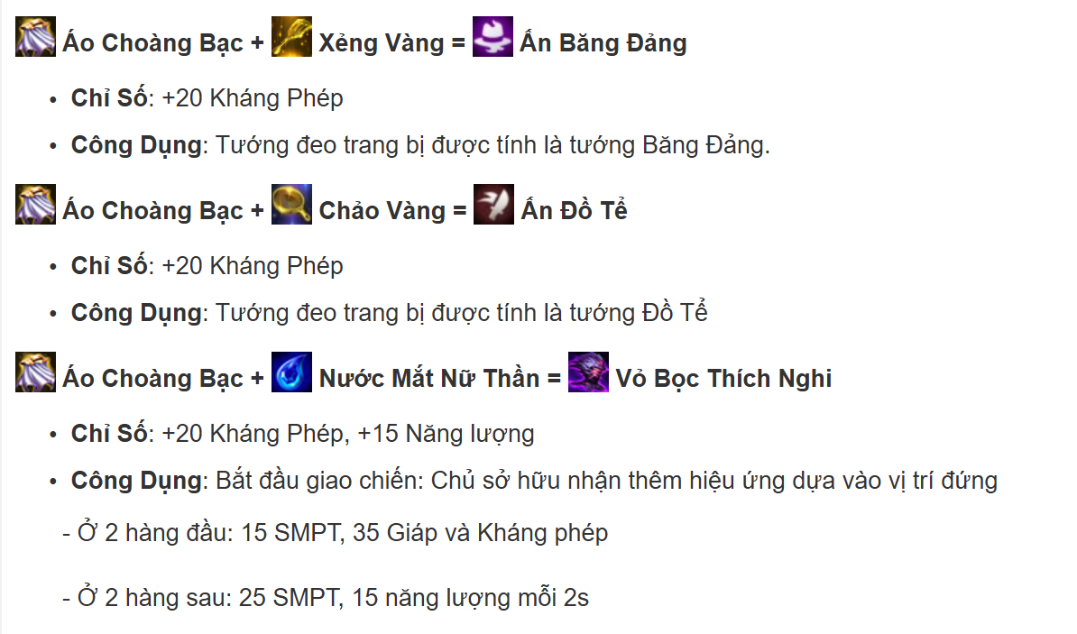

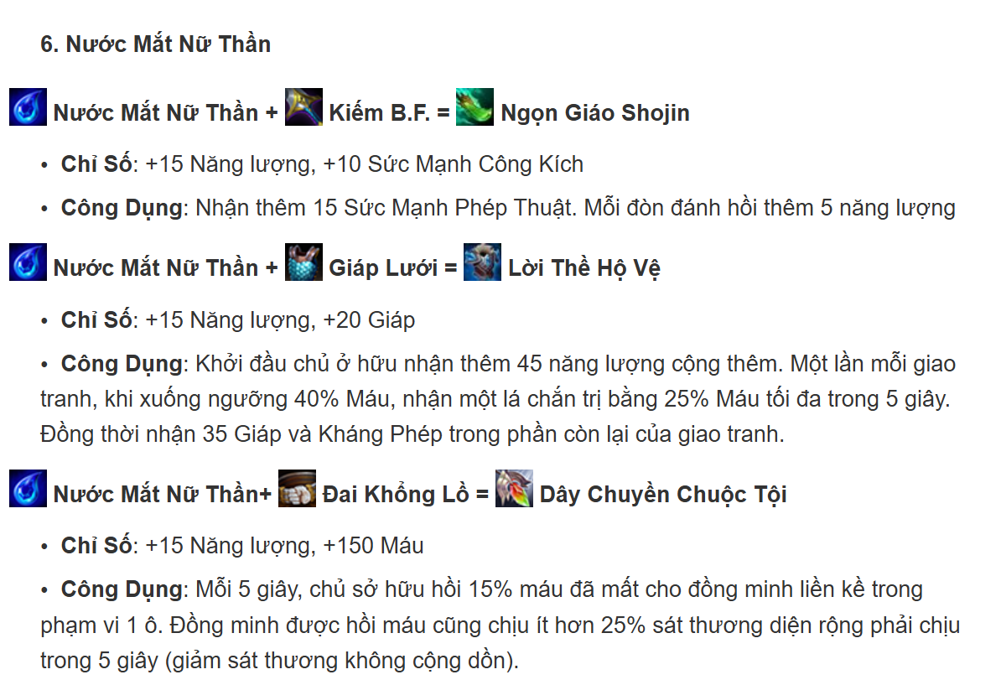

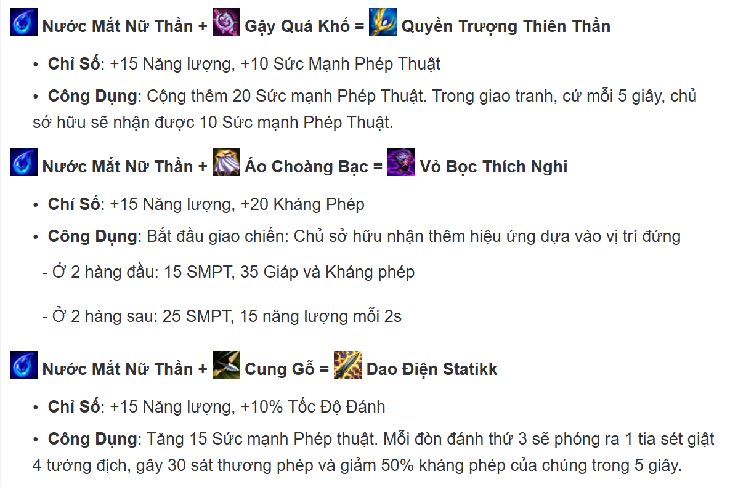

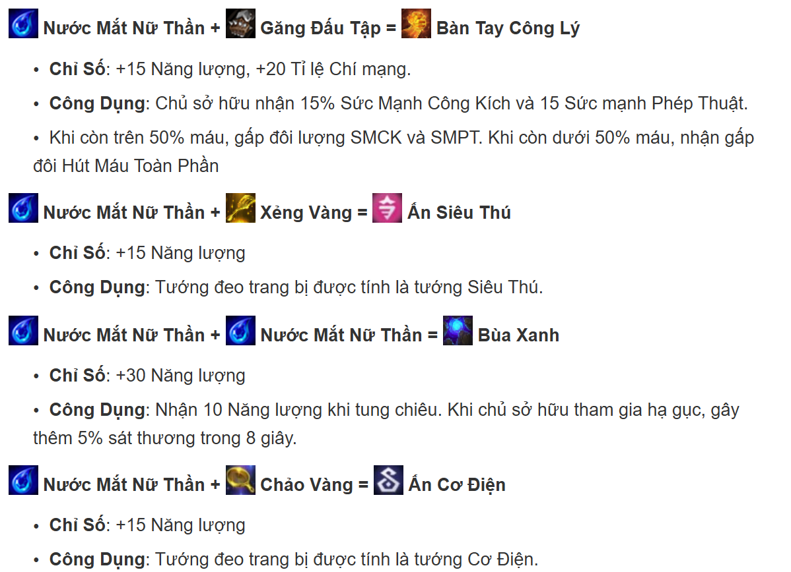

4.MuaTuong_SRS
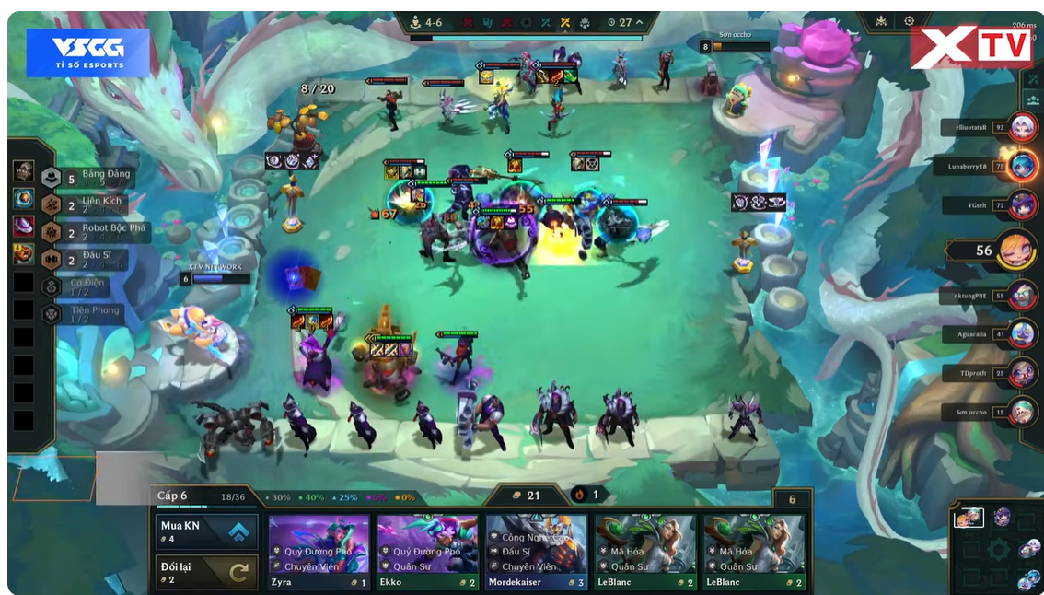

Chức năng mua tướng trong TFT giúp người chơi xây dựng đội hình chiến đấu bằng cách dùng vàng để mua các tướng xuất hiện trong cửa hàng. Mỗi vòng, cửa hàng sẽ hiển thị 5 tướng ngẫu nhiên, và bạn có thể:
Chọn mua tướng nếu thấy phù hợp với đội hình.
Reroll (làm mới cửa hàng) để tìm tướng khác, tốn 2 vàng.
Tướng đã mua sẽ nằm ở bàn chờ (bench), có thể kéo lên sân đấu hoặc kết hợp với tướng giống nhau để nâng cấp lên 2 hoặc 3 sao.
Việc mua tướng đúng lúc và đúng chiến thuật là yếu tố then chốt để chiến thắng trong mỗi trận đấu.

6.MuaKinhNghiem_SRS
Chức năng mua kinh nghiệm trong Đấu Trường Chân Lý (TFT) cho phép người chơi chi tiêu tiền vàng để nâng cấp cấp độ của mình trong trận đấu. Việc nâng cấp cấp độ sẽ giúp người chơi có thể mua thêm tướng trong cửa hàng và tăng khả năng ra những tướng mạnh mẽ hơn. Mỗi lần nâng cấp, người chơi cần một số tiền vàng nhất định, và tiền vàng này được tích lũy qua mỗi vòng đấu. Người chơi có thể quyết định khi nào nên chi tiêu để tối ưu hóa sức mạnh đội hình. Việc mua kinh nghiệm cũng ảnh hưởng đến thời gian mở khóa các cấp độ tướng cao hơn, từ đó tạo cơ hội cho chiến thuật linh hoạt trong suốt trận đấu.

7.KichHoatSucManhTocHe_SRS
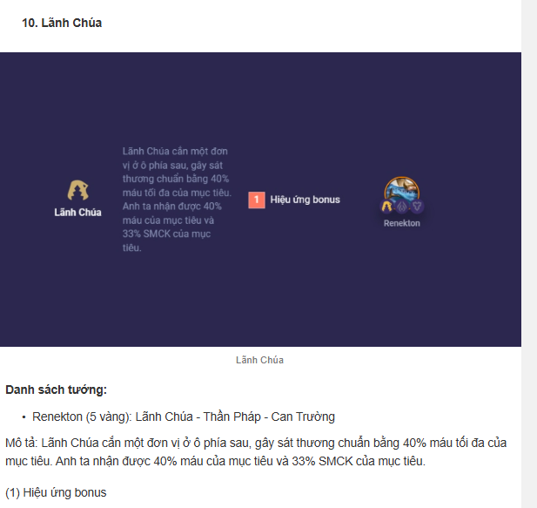
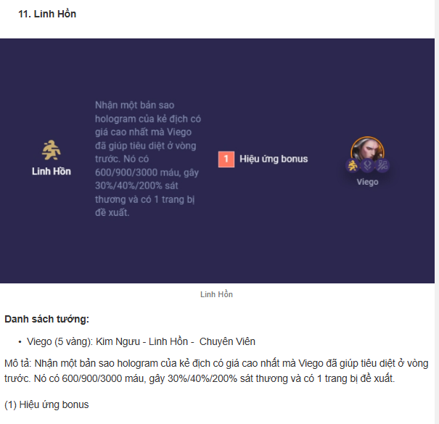
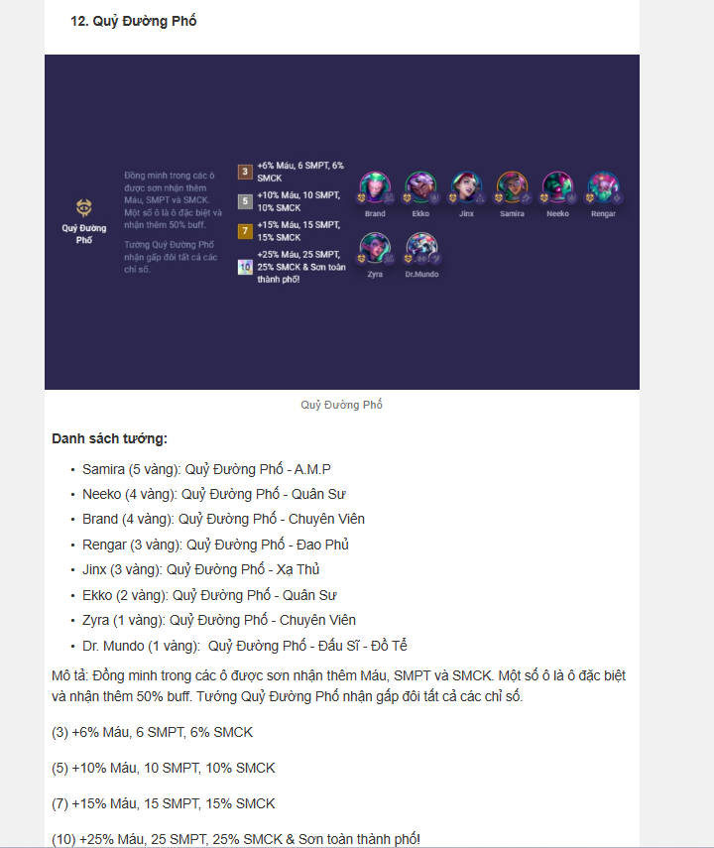
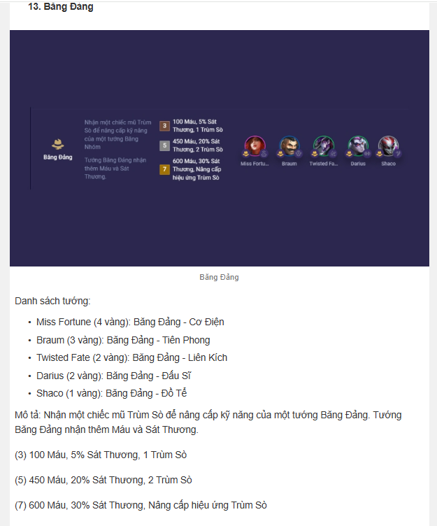
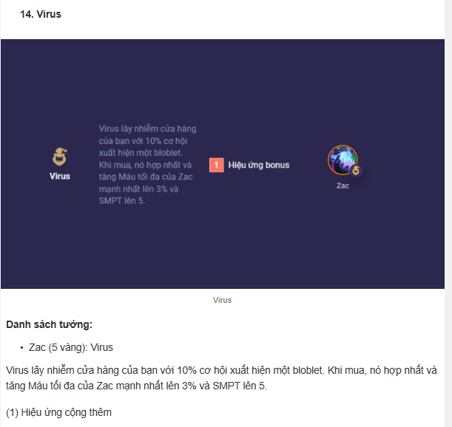
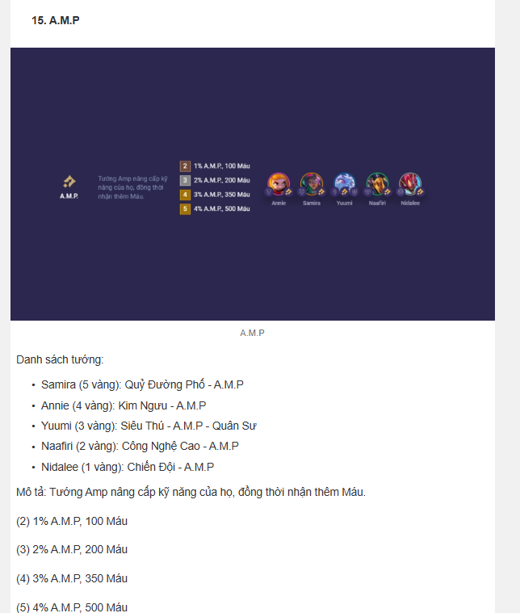
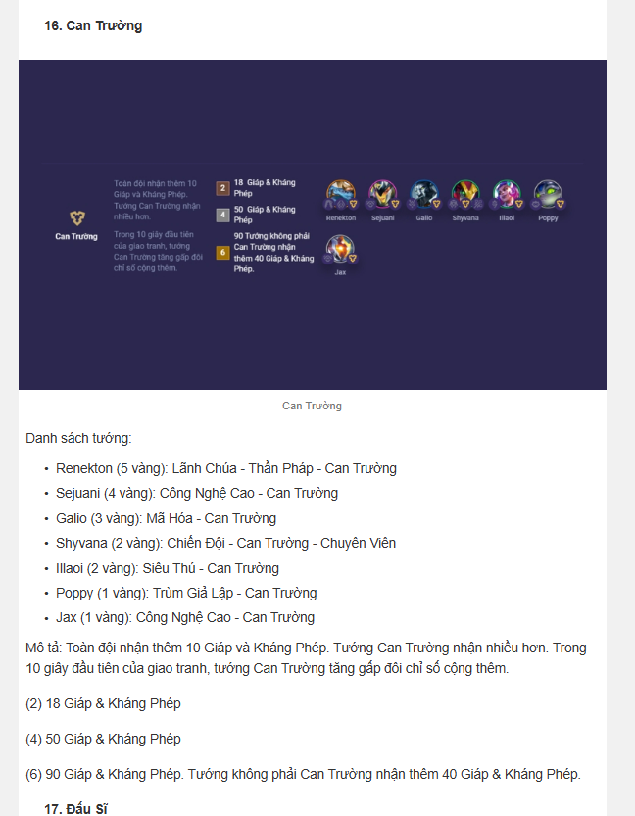
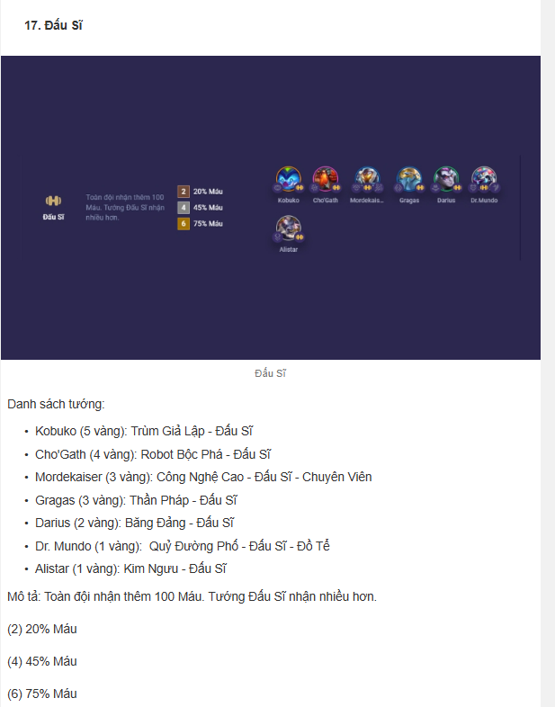
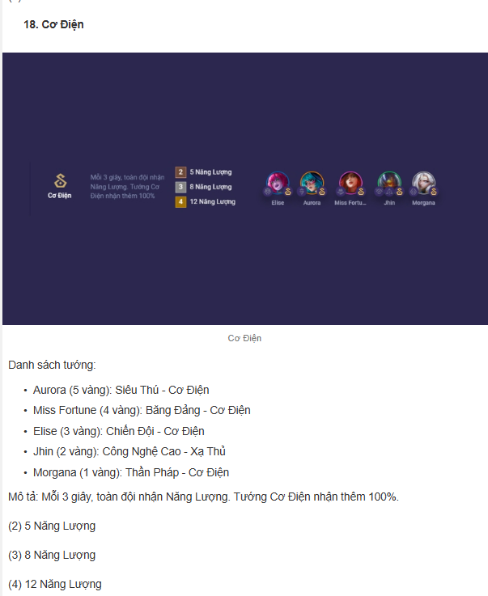
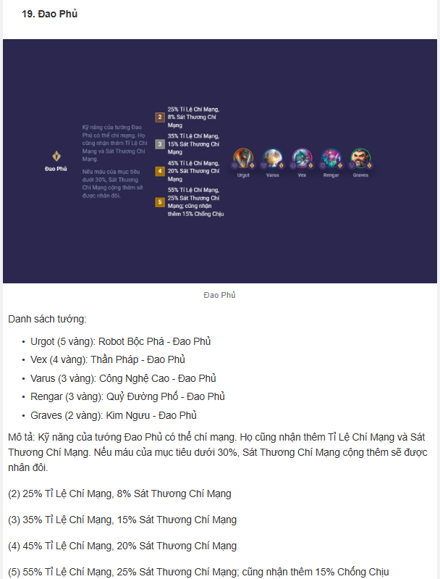
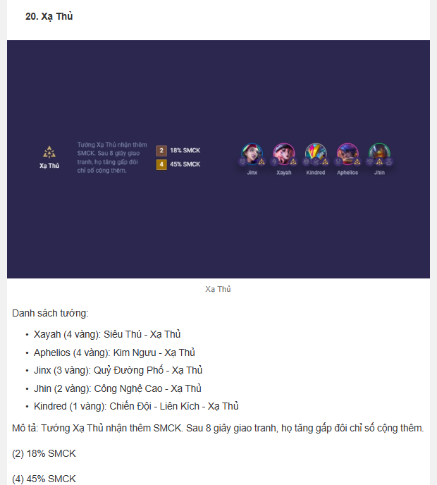
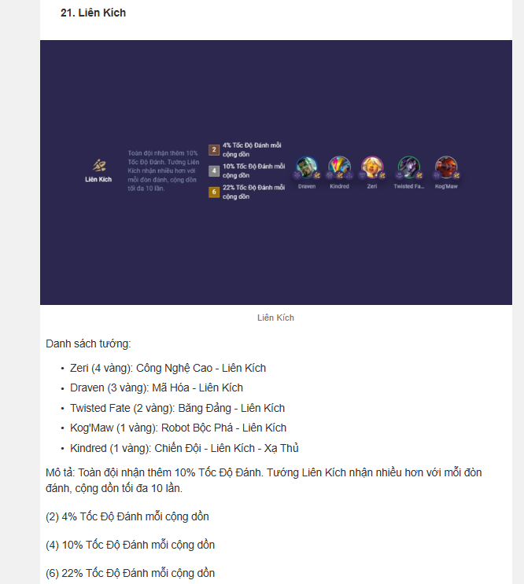
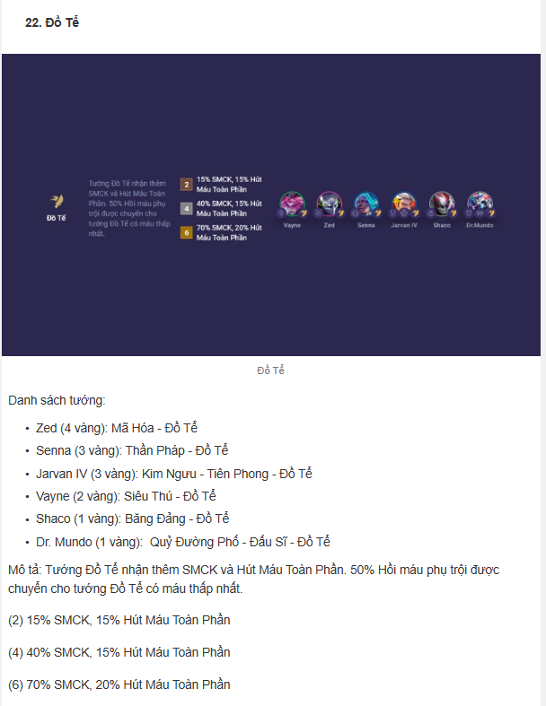
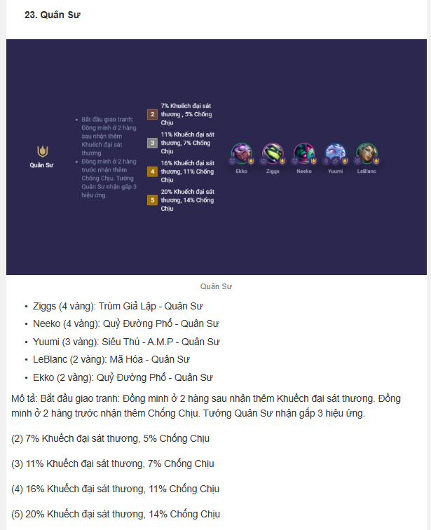
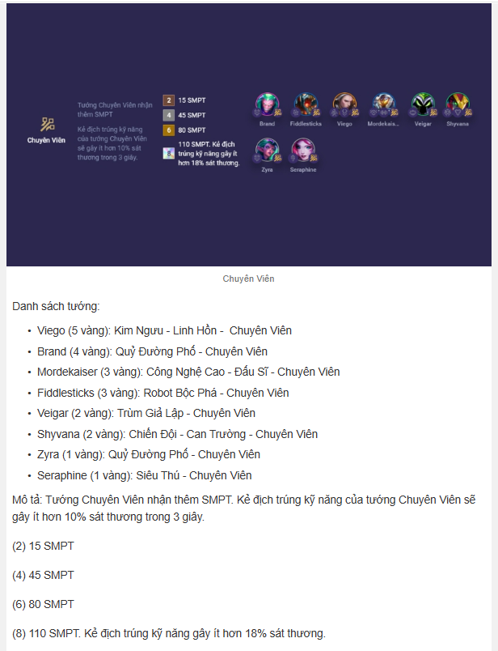
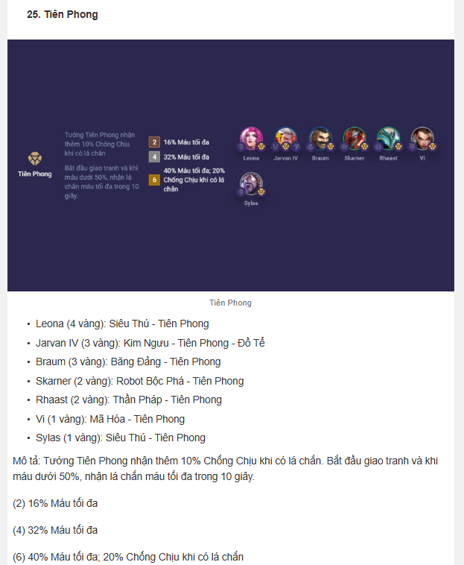
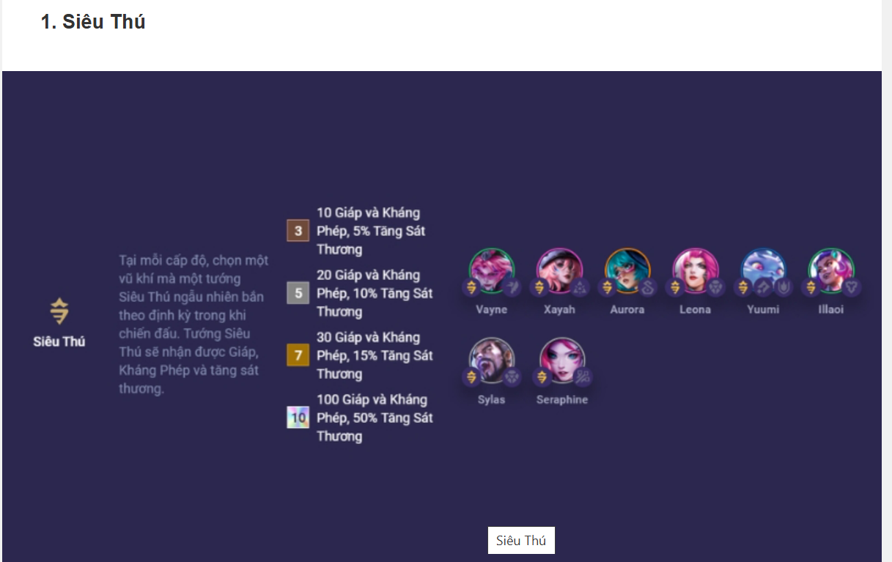

Mô tả: Tại mỗi cấp độ, chọn một vũ khí mà một tướng Siêu Thú ngẫu nhiên bắn theo định kỳ trong khi chiến đấu. Tướng Siêu Thú sẽ nhận được Giáp, Kháng Phép và tăng sát thương.
(3) 10 Giáp và Kháng Phép, 5% Tăng Sát Thương
(5) 20 Giáp và Kháng Phép, 10% Tăng Sát Thương
(7) 30 Giáp và Kháng Phép, 15% Tăng Sát Thương
(10) 100 Giáp và Kháng Phép, 50% Tăng Sát Thương tối thượng

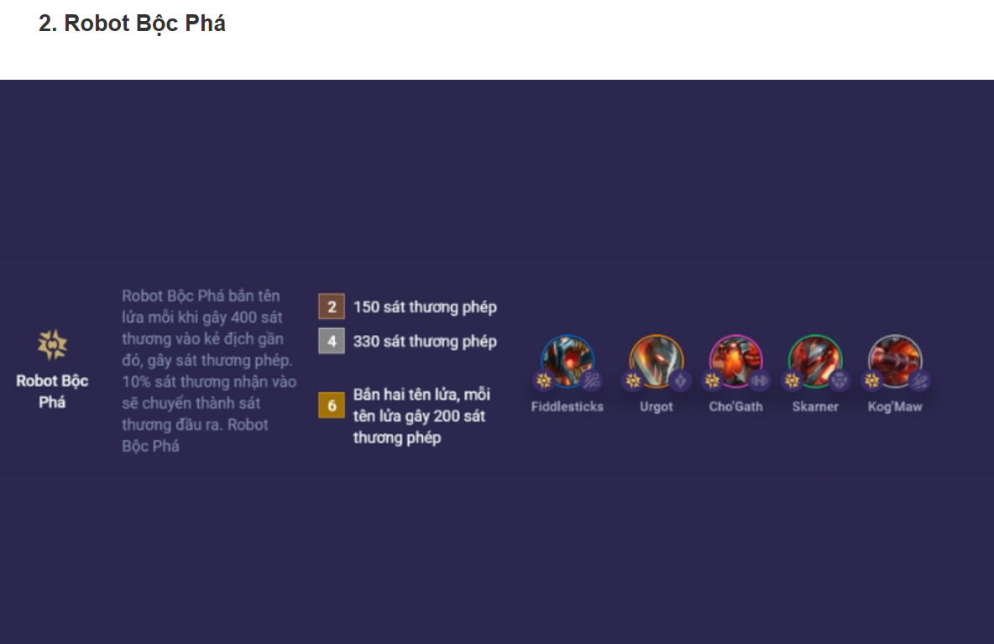

Mô tả: BoomBots bắn tên lửa mỗi khi gây 400 sát thương vào kẻ địch gần đó, gây sát thương phép. 10% sát thương nhận vào sẽ chuyển thành sát thương đầu ra.
(2) 150 sát thương phép
(4) 330 sát thương phép
(6) Bắn hai tên lửa, mỗi tên lửa gây 200 sát thương phép

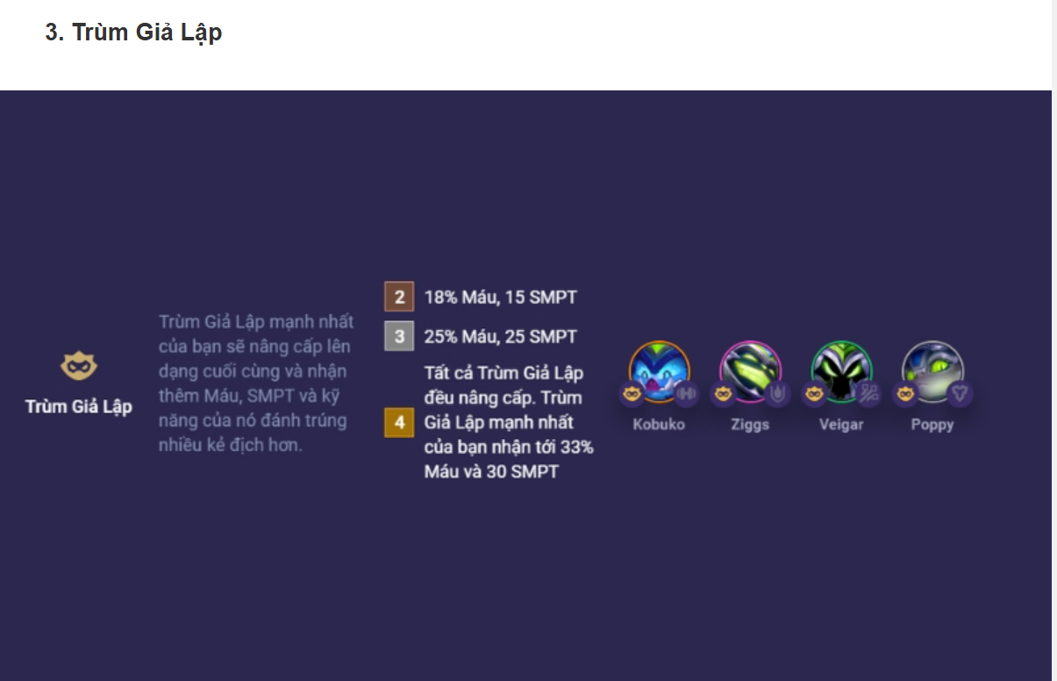

Mô tả: Trùm Giả Lập mạnh nhất của bạn sẽ nâng cấp lên dạng cuối cùng và nhận thêm Máu, SMPT và kỹ năng của nó đánh trúng nhiều kẻ địch hơn.
(2) 18% Máu, 15 SMPT
(3) 25% Máu, 25 SMPT
(4) Tất cả Trùm Giả Lập đều nâng cấp. Trùm Giả Lập mạnh nhất của bạn nhận tới 33% Máu và 30 SMPT

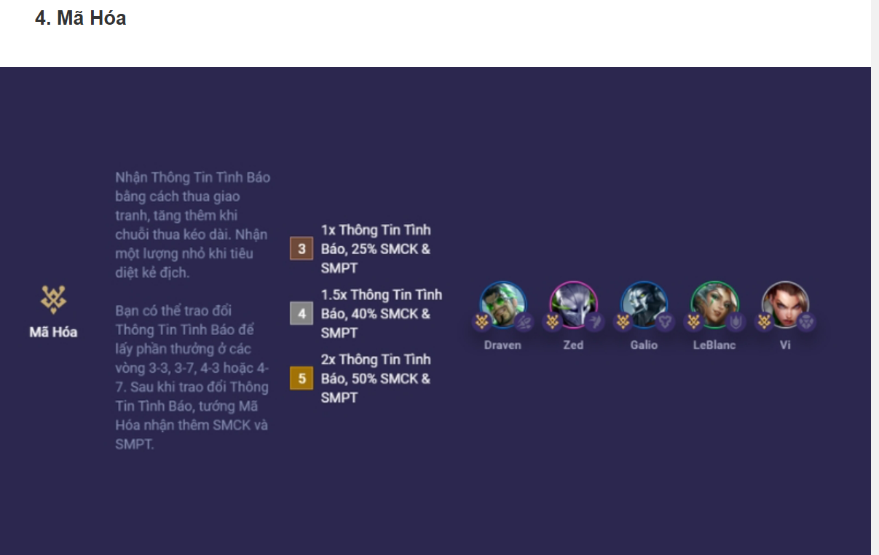

Mô tả: Nhận Thông Tin Tình Báo bằng cách thua giao tranh, tăng thêm khi chuỗi thua kéo dài. Nhận một lượng nhỏ khi tiêu diệt kẻ địch. Bạn có thể trao đổi Thông Tin Tình Báo để lấy phần thưởng ở các vòng 3-3, 3-7, 4-3 hoặc 4-7. Sau khi trao đổi Thông Tin Tình Báo, tướng Mã Hóa nhận thêm SMCK và SMPT.
(3) 1x Thông Tin Tình Báo, 25% SMCK & SMPT
(4) 1.5x Thông Tin Tình Báo, 40% SMCK & SMPT
(5) 2x Thông Tin Tình Báo, 50% SMCK & SMPT

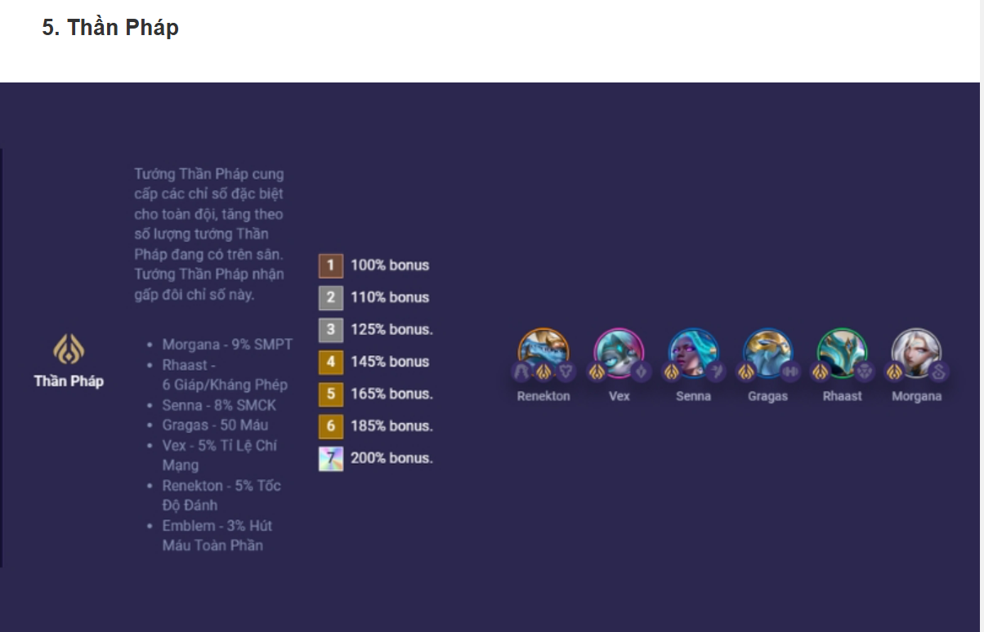

Mô tả: Tướng Thần Pháp cung cấp các chỉ số đặc biệt cho toàn đội, tăng theo số lượng tướng Thần Pháp đang có trên sân. Tướng Thần Pháp nhận gấp đôi chỉ số này.
Morgana +9% SMPT
Rhaast +6 Giáp/Kháng Phép
Senna +8% SMCK
Gragas +50 Máu
Vex +5% Tỉ Lệ Chí Mạng
Renekton +5% Tốc Độ Đánh
Ấn Thần Pháp +3% Hút Máu Toàn Phần
(1) 100% bonus
(2) 110% bonus
(3) 125% bonus
(4) 145% bonus
(5) 165% bonus
(6) 185% bonus
(7) 200% bonus

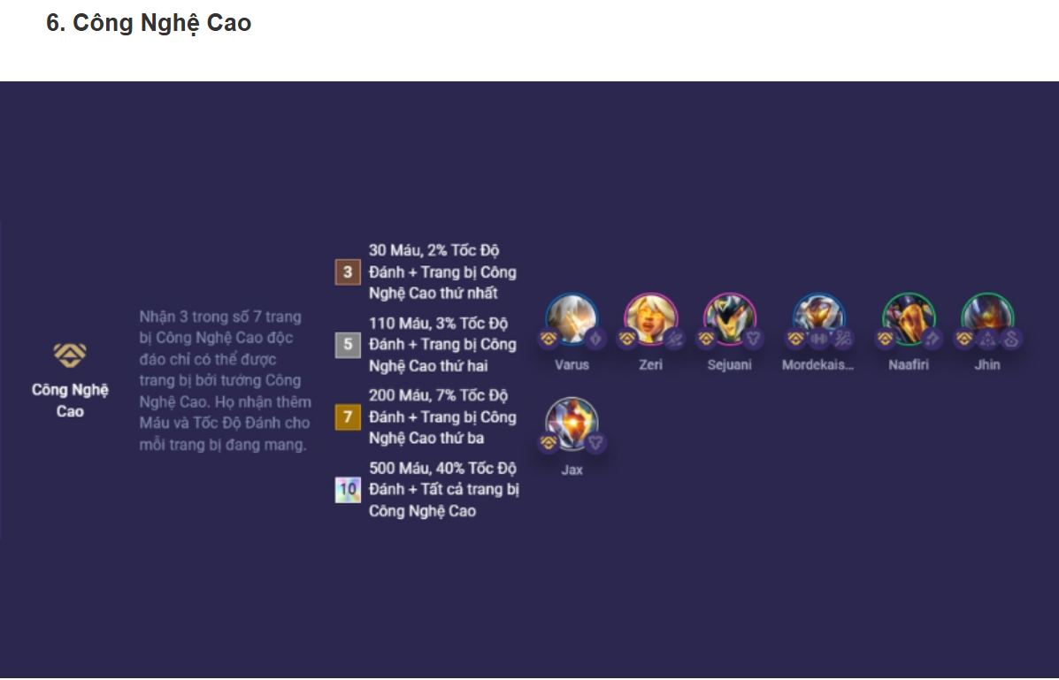

Mô tả: Nhận 3 trong số 7 trang bị Công Nghệ Cao độc đáo chỉ có thể được trang bị bởi tướng Công Nghệ Cao. Họ nhận thêm Máu và Tốc Độ Đánh cho mỗi trang bị đang mang.
(3) 30 Máu, 2% Tốc Độ Đánh + Trang bị Công Nghệ Cao thứ nhất
(5) 110 Máu, 3% Tốc Độ Đánh + Trang bị Công Nghệ Cao thứ hai
(7) 200 Máu, 7% Tốc Độ Đánh + Trang bị Công Nghệ Cao thứ ba
(10) 500 Máu, 40% Tốc Độ Đánh + Tất cả trang bị Công Nghệ Cao

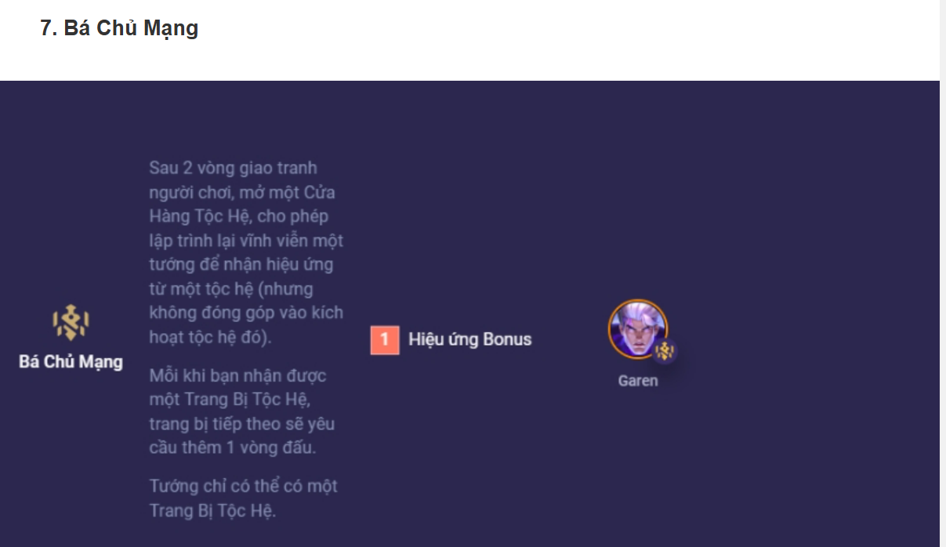

Mô tả: Sau 2 vòng giao tranh người chơi, mở một Cửa Hàng Tộc Hệ, cho phép lập trình lại vĩnh viễn một tướng để nhận hiệu ứng từ một tộc hệ (nhưng không đóng góp vào kích hoạt tộc hệ đó). Mỗi khi bạn nhận được một Trang Bị Tộc Hệ, trang bị tiếp theo sẽ yêu cầu thêm 1 vòng đấu. Tướng chỉ có thể có một Trang Bị Tộc Hệ.
(1) Hiệu ứng bonus

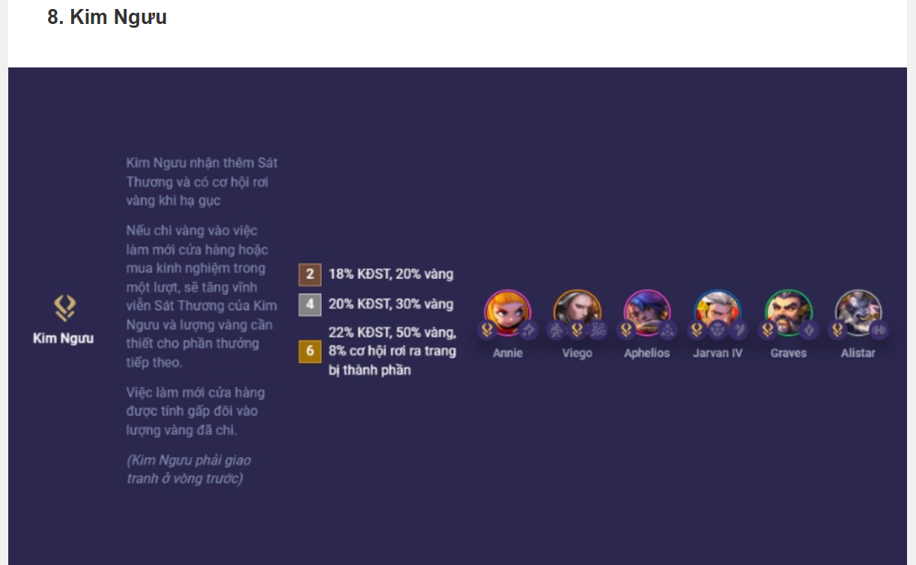

Mô tả: Kim Ngưu nhận thêm Sát Thương và có cơ hội rơi vàng khi hạ gục. Nếu chi vàng vào việc làm mới cửa hàng hoặc mua kinh nghiệm trong một lượt, sẽ tăng vĩnh viễn Sát Thương của Kim Ngưu và lượng vàng cần thiết cho phần thưởng tiếp theo.
Việc làm mới cửa hàng được tính gấp đôi vào lượng vàng đã chi. (Kim Ngưu phải giao tranh ở vòng trước)
(2) 18% Khuếch đại sát thương, 20% vàng
(4) 20% Khuếch đại sát thương, 30% vàng
(6) 22% Khuếch đại sát thương, 50% vàng, 8% cơ hội rơi ra trang bị thành phần

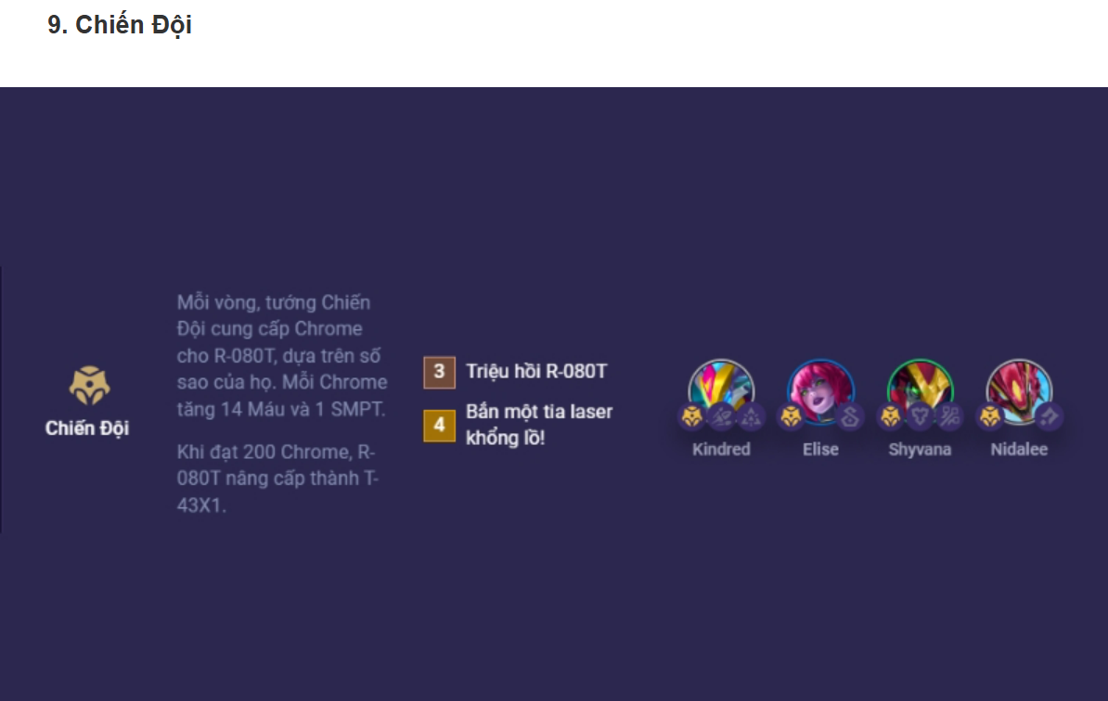

Mô tả: Mỗi vòng, tướng Chiến Đội cung cấp Chrome cho R-080T, dựa trên số sao của họ. Mỗi Chrome tăng 14 Máu và 1 SMPT. Khi đạt 200 Chrome, R-080T nâng cấp thành T-43X1.
(3) Triệu hồi R-080T
(4) Bắn một tia laser khổng lồ!

5.DatTuongRaTran_SRS
Chức năng đặt tướng trong TFT cho phép người chơi kéo tướng từ bàn chờ lên sàn đấu để tham gia chiến đấu.
Cách dùng rất đơn giản:
Bạn chỉ cần kéo tướng từ dưới lên sân.
Số lượng tướng được đặt tùy thuộc vào cấp độ người chơi (cấp càng cao, đặt được càng nhiều tướng).
Vị trí đặt tướng cũng rất quan trọng vì ảnh hưởng đến cách tướng di chuyển, tấn công và bảo vệ chủ lực.
Đặt tướng hợp lý giúp đội hình mạnh hơn và có nhiều cơ hội chiến thắng trong mỗi vòng đấu.

9.RollTuong_SRS
1. Tên chức năng: Roll Tướng (làm mới cửa hàng). 2. Mục đích: Cho phép người chơi làm mới danh sách tướng trong cửa hàng. 3. Đầu vào: Người chơi nhấn nút Roll, tiêu tốn 2 vàng. 4. Đầu ra: Hiển thị 5 tướng mới ngẫu nhiên theo cấp độ người chơi. 5. Điều kiện sử dụng: Có ít nhất 2 vàng và không bật khóa cửa hàng. 6. Quy tắc: Tướng được chọn ngẫu nhiên từ pool còn lại, theo xác suất từng cấp. 7. Thông báo lỗi: Hiển thị "Không đủ vàng" nếu không đủ tiền roll. 8. Giao diện: Cập nhật tức thì danh sách tướng, phản hồi nhanh dưới 1 giây. 9. Thiết bị hỗ trợ: PC và thiết bị di động. 10. Tác nhân sử dụng: Người chơi trong trận đấu TFT.

10.UseSkills_SRS
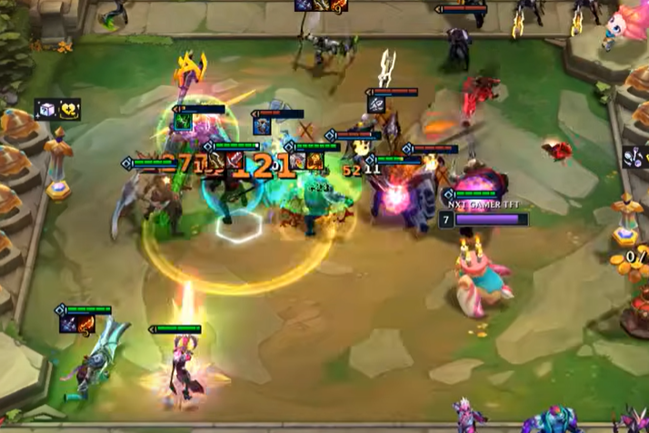


Trong TFT, kỹ năng là khả năng đặc biệt mà mỗi tướng tự động sử dụng trong trận.
Kỹ năng được kích hoạt khi tướng tích đủ mana thông qua đòn đánh hoặc bị nhận sát thương.
Mỗi kỹ năng có hiệu ứng khác nhau như gây sát thương, hồi máu, làm choáng, buff đồng minh...
Người chơi không trực tiếp điều khiển việc dùng kỹ năng – hệ thống tự xử lý.
Mana của tướng sẽ được reset khi bắt đầu mỗi round đấu mới.
Một số lõi công nghệ hoặc trang bị có thể giúp tướng hồi mana nhanh hơn.
Kỹ năng có thể là đơn mục tiêu hoặc diện rộng, tùy thiết kế của từng tướng.
Tướng 5 vàng thường có kỹ năng mạnh hơn và ảnh hưởng lớn đến cục diện trận.
Tướng sẽ ưu tiên dùng kỹ năng khi tích đủ mana ngay lập tức.
Việc phối hợp kỹ năng giữa các tướng là chìa khóa để chiến thắng trong trận.

8.HienThiDanhSachTuong_SRS
Chức năng hiển thị danh sách tướng giúp người chơi xem toàn bộ các tướng có trong mùa hiện tại của Đấu Trường Chân Lý (TFT). Danh sách bao gồm thông tin như: tên tướng, bậc sao (1-5 vàng), Tộc/Hệ, kỹ năng và chỉ số cơ bản. Người chơi có thể tra cứu để biết tướng thuộc Tộc/Hệ nào nhằm xây dựng đội hình hợp lý. Danh sách tướng được cập nhật theo phiên bản game hiện tại. Giao diện sắp xếp theo độ hiếm hoặc có thể lọc theo Tộc, Hệ hoặc giá vàng. Thông tin hiển thị rõ ràng, dễ nhìn, giúp người mới dễ tiếp cận. Danh sách có thể xem trước trận hoặc trong lúc chơi trận đấu. Một số chế độ còn cho phép xem tướng bằng cách nhấn vào shop hoặc bảng tổng hợp Tộc/Hệ. Giao diện hỗ trợ cả PC lẫn thiết bị di động. Đây là công cụ quan trọng để lập chiến thuật và theo dõi meta game.

